Hoja1
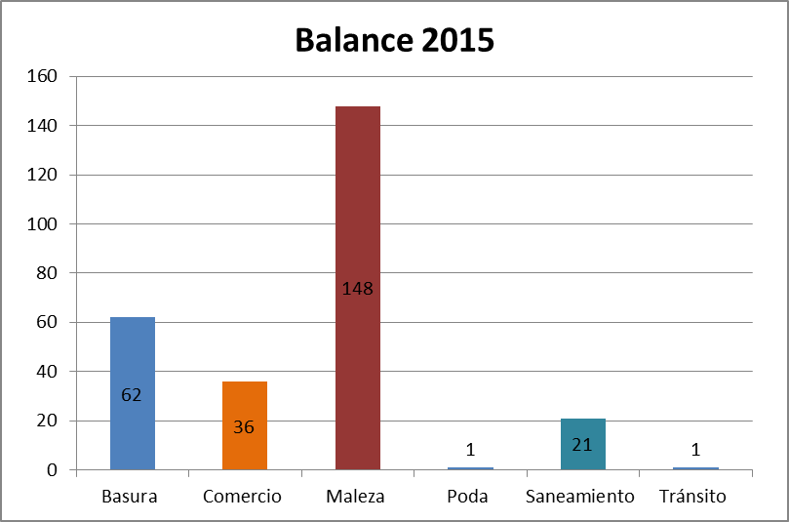
Balance Anual 2015

Infracciones | Cantidad
Basura | 62
Comercio | 36
Maleza | 148
Poda | 1
Saneamiento | 21
Tránsito | 1
Total | 269

